呼吸機能障害用
...
 |  |  |  |  |  |  |  |  |  |  | （ ３については、該当するものを選んでどれか一つを○で囲んでください。 ）
 | 日 ） |  |  |  |  |  |  |  |  |  |  | 3 |  | 一般状態区分表
 |  | ㎝ |  | ： | 体重 |  |  |  |  |  | ㎏ |  |  |  | （該当するものを選んでどれか一つを○で囲んでください。）
 |  |  |  |  |  |  | （Ａ図） |  |  |  |  |  |  |  | （但し、乳幼児では、揚げた内容に相当すると考えられる状態とする）
 |  |  |  |  |  |  |  |  |  |  |  |  | Ⅰ |  | 無症状で社会活動ができ、制限を受けることなく、発病前と同等に
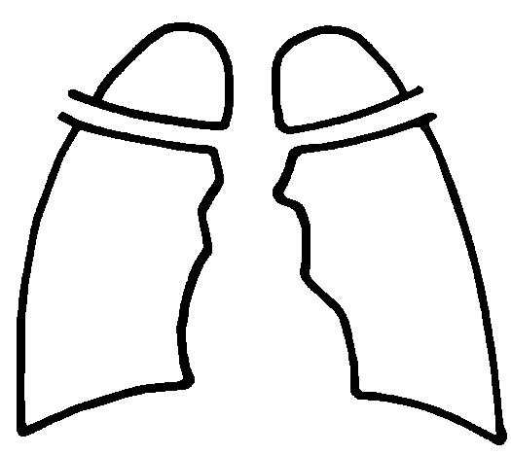
中 |  | ・ | 高 |  |  |  |  |  |  |  |  |  |  |  | ふるまえるもの
中 |  | ・ | 高 |  |  |  |  |  |  |  |  |  | Ⅱ |  | 軽度の症状があり、強い運動は制限を受けるが、歩行、軽い運動
中 |  | ・ | 高 |  |  |  |  |  |  |  |  |  |  |  | や座業はできるもの
中 |  | ・ | 高 |  |  |  |  |  |  |  |  |  | Ⅲ |  | 歩行や身のまわりのことはできるが、時に少し介助のいることもあ
中 |  | ・ | 高 |  |  |  |  |  |  |  |  |  |  |  | り、軽い運動はできないが、日中の５０％以上は起居しているもの
中 |  | ・ | 高 |  |  |  |  |  |  |  |  |  | Ⅳ |  | 身のまわりのある程度のことはできるが、しばしば介助がいり、日
中 |  | ・ | 高 |  |  |  |  |  |  |  |  |  |  |  | 中の５０％以上は就床しており、自力では屋外への外出等がほぼ不
 |  |  |  |  |  |  |  |  |  |  |  |  |  |  | 可能となったもの
 |  |  | 撮影年月日 |  |  |  | （令和 年 月 日） |  |  |  |  |  | Ⅴ |  | 身のまわりのこともできず、常に介助がいり、終日就床を必要とし
 |  |  |  |  |  |  |  |  |  |  |  |  |  |  | ており、活動の範囲がおおむねベット周辺に限られるもの
 |  |  |  |  |  |  |  |  |  |  |  | 5 |  | 換気機能
 |  |  |  |  |  |  |  |  |  |  |  |  | （１） |  | 肺活量実測値
（２） |  | 他覚所見 |  |  |  |  |  |  |  |  |  |  | （２） |  | 予測肺活量
 |  | 肺性心所見 |  |  |  | （ | 無 | ・ | 有 | ） |  |  | （３） |  | 努力性肺活量
 |  |  |  |  |  |  |  |  |  |  |  |  | （４） |  | １ 秒 量
 |  | チアノーゼ |  |  |  | （ | 無 | ・ | 有 | ） |  |  | （５） |  | 努力性肺活量１秒率 （ＦＥＶ１％）
 |  |  |  |  |  |  |  |  |  |  |  |  | （６） |  | 予測肺活量１秒率
...

